Digit Dataset
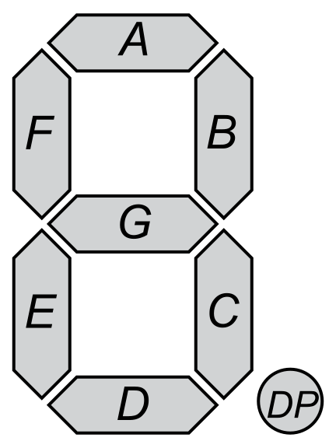
Übung 1
Die Eingabedaten für den Algorithmus sind unten zu finden. Für jede Ziffer existiert lediglich ein einzelnes Beispiel.
A-G entspricht den Segmenten des Displays (siehe Abbildung)
0 = Segment ist weiss
1 = Segment ist schwarz
Die Spalte Digit ist das Label.

A | B | C | D | E | F | G | Digit
1 | 1 | 1 | 1 | 1 | 1 | 0 | 0
0 | 1 | 1 | 0 | 0 | 0 | 0 | 1
1 | 1 | 0 | 1 | 1 | 0 | 1 | 2
1 | 1 | 1 | 1 | 0 | 0 | 1 | 3
0 | 1 | 1 | 0 | 0 | 1 | 1 | 4
1 | 0 | 1 | 1 | 0 | 1 | 1 | 5
1 | 0 | 1 | 1 | 1 | 1 | 1 | 6
1 | 1 | 1 | 0 | 0 | 0 | 0 | 7
1 | 1 | 1 | 1 | 1 | 1 | 1 | 8
1 | 1 | 1 | 1 | 0 | 1 | 1 | 9

Naive Bayes
Übung 1 - Verteilung in den Eingabedaten ermitteln
Im ersten Schritt muss gezählt werden wie oft ein Feature in einer Klasse vorkommt.
Tipp: Eine Pivot-Tabelle eignet sich um die Vorkommnisse von Features zu Zählen.

 | Data
Digit | Sum - A | Sum - B | Sum - C | Sum - D | Sum - E | Sum - F | Sum - G
0 | 1 | 1 | 1 | 1 | 1 | 1 | 0
1 | 0 | 1 | 1 | 0 | 0 | 0 | 0
2 | 1 | 1 | 0 | 1 | 1 | 0 | 1
3 | 1 | 1 | 1 | 1 | 0 | 0 | 1
4 | 0 | 1 | 1 | 0 | 0 | 1 | 1
5 | 1 | 0 | 1 | 1 | 0 | 1 | 1
6 | 1 | 0 | 1 | 1 | 1 | 1 | 1
7 | 1 | 1 | 1 | 0 | 0 | 0 | 0
8 | 1 | 1 | 1 | 1 | 1 | 1 | 1
9 | 1 | 1 | 1 | 1 | 0 | 1 | 1
Total Result | 8 | 8 | 9 | 7 | 4 | 6 | 7
Übung 2 - Lernen der Wahrscheinlichkeiten
Im nächsten Schritt müssen die einzelnen Wahrscheinlichkeiten berechnet werden. Dazu verwenden wir folgende Formel:
Die Parameter Alpha und n sind konstant:
alpha: Die Konstante wird verwendet, damit wir keine Wahrscheinlichkeit = 0 bekommen. Wir verwenden alpha = 1
N : Die Anzahl der Trainingsdaten Die anderen Daten können aus den in der Pivot Tabelle bestimmten Werten ermittelt werden. Nyi = Anzahl, welche Feature i in der Klasse y vorkommt Ny = Anzahl der Features der Klasse y
Quelle: https://scikit-learn.org/stable/modules/naive_bayes.html#multinomial-naive-bayes

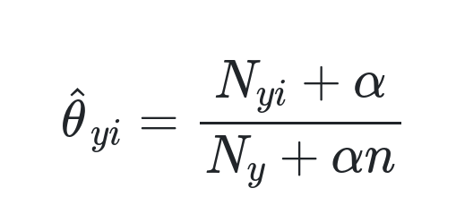

alpha | 1

Probabilities
 | A | B | C | D | E | F | G
0 | 0.125 | 0.125 | 0.125 | 0.125 | 0.125 | 0.125 | 0.0625
1 | 0.083333333333 | 0.16666666667 | 0.16666666667 | 0.083333333333 | 0.083333333333 | 0.083333333333 | 0.083333333333
2 | 0.13333333333 | 0.13333333333 | 0.066666666667 | 0.13333333333 | 0.13333333333 | 0.066666666667 | 0.13333333333
3 | 0.13333333333 | 0.13333333333 | 0.13333333333 | 0.13333333333 | 0.066666666667 | 0.066666666667 | 0.13333333333
4 | 0.071428571429 | 0.14285714286 | 0.14285714286 | 0.071428571429 | 0.071428571429 | 0.14285714286 | 0.14285714286
5 | 0.13333333333 | 0.066666666667 | 0.13333333333 | 0.13333333333 | 0.066666666667 | 0.13333333333 | 0.13333333333
6 | 0.125 | 0.0625 | 0.125 | 0.125 | 0.125 | 0.125 | 0.125
7 | 0.15384615385 | 0.15384615385 | 0.15384615385 | 0.076923076923 | 0.076923076923 | 0.076923076923 | 0.076923076923
8 | 0.11764705882 | 0.11764705882 | 0.11764705882 | 0.11764705882 | 0.11764705882 | 0.11764705882 | 0.11764705882
9 | 0.125 | 0.125 | 0.125 | 0.125 | 0.0625 | 0.125 | 0.125

Evaluation
Evaluation

Evaluation
Unten kann von Hand ein Zustand des Displays erzeugt werden.

 | A | B | C | D | E | F | G
 | 1 | 1 | 1 | 1 | 1 | 1 | 1

Übung 3 - Berechnen der Wahrscheinlichkeit einer Klasse
Die Wahrscheinlichkeit, dass das obige Beispiel zu einer Klasse gehört ist das Produkt aller Wahrscheinlichkeiten der vorhandenen Features. Falls ein Feature nicht vorkommt, verwenden wir die 1, um das Produkt nicht zu verändern.
Wir berechnen also für jede mögliche Klasse die Wahrscheinlichkeit.
Die Klasse mit der höchsten Wahrscheinlichkeit ist unsere Vorhersage. Wäre lediglich A = 1 würden die Wahrscheinlichkeiten so aussehen:

Digit | A | B | C | D | E | F | G | Probabilities
0 | 0.125 | 0.125 | 0.125 | 0.125 | 0.125 | 0.125 | 0.0625 | 2.384185791E-07 | 0
1 | 0.083333333333 | 0.16666666667 | 0.16666666667 | 0.083333333333 | 0.083333333333 | 0.083333333333 | 0.083333333333 | 1.1163265889E-07 | 1
2 | 0.13333333333 | 0.13333333333 | 0.066666666667 | 0.13333333333 | 0.13333333333 | 0.066666666667 | 0.13333333333 | 1.8728852309E-07 | 2
3 | 0.13333333333 | 0.13333333333 | 0.13333333333 | 0.13333333333 | 0.066666666667 | 0.066666666667 | 0.13333333333 | 1.8728852309E-07 | 3
4 | 0.071428571429 | 0.14285714286 | 0.14285714286 | 0.071428571429 | 0.071428571429 | 0.14285714286 | 0.14285714286 | 1.5178320986E-07 | 4
5 | 0.13333333333 | 0.066666666667 | 0.13333333333 | 0.13333333333 | 0.066666666667 | 0.13333333333 | 0.13333333333 | 1.8728852309E-07 | 5
6 | 0.125 | 0.0625 | 0.125 | 0.125 | 0.125 | 0.125 | 0.125 | 2.384185791E-07 | 6
7 | 0.15384615385 | 0.15384615385 | 0.15384615385 | 0.076923076923 | 0.076923076923 | 0.076923076923 | 0.076923076923 | 1.2749305294E-07 | 7
8 | 0.11764705882 | 0.11764705882 | 0.11764705882 | 0.11764705882 | 0.11764705882 | 0.11764705882 | 0.11764705882 | 3.1193745173E-07 | 8
9 | 0.125 | 0.125 | 0.125 | 0.125 | 0.0625 | 0.125 | 0.125 | 2.384185791E-07 | 9

 |  |  |  |  |  |  |  | Max | Prediction
 |  |  |  |  |  |  |  | 3.1193745173E-07 | 8

